SpringBatch
１．コマンド
java org.springframework.batch.core.launch.support.CommandLineJobRunner
classpath:/example/launch-context.xml job1 name=zw date=2017/04/01

２．Eclipse
メイン
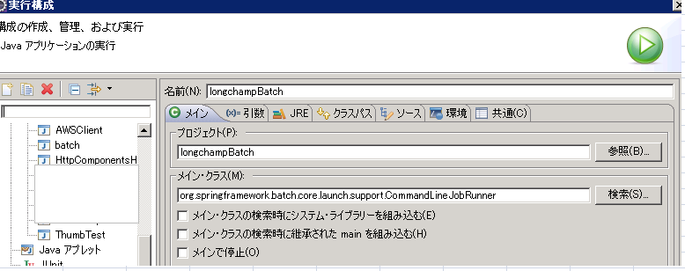

引数
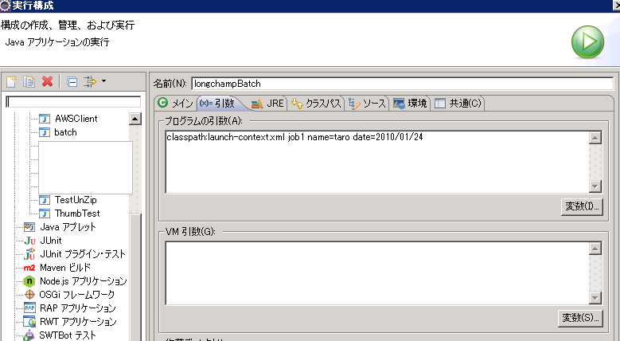

参考：https://sites.google.com/site/soracane/home/springnitsuite/spring-batch/spring-batchno-kihon-gainen

